フォーマット2024
他大学等所属研究分担者への配分額 費目別一覧（2024年度）

本一覧は、他大学等所属の研究分担者へ分担金を配分する際の資料として利用しますので、ご記入の上ご提出ください。

（１）研究課題番号

（２）研究種目（選択してください）

（３）研究代表者氏名

（４）下表をご記入ください。
 | ※ 下表No.2以降に他大学等所属の研究分担者に関する情報（所属研究機関名・氏名・費目（物品費、旅費、謝金等、その他））をご記入ください。
 | 所属研究機関名は、最新の情報をご記入ください。
 | ※ 日本学術振興会に提出した交付申請書（補助金）、支払請求書（基金）の本年度の直接経費の配分金額と異なる場合は、本一覧に記載された金額を配分します。
 | ※ 学内研究分担者への分担金は、下表への記入は不要です（研究代表者のプロジェクトで一元管理となるため）。 |  |  |  |  |  |  |  |  |  | （単位：円）
No. | 区分 | 所属研究機関名 | 氏 名 | 種類 |  | 費目 |  |  |  | 前期/後期 請求計 | 直接経費 合計 | 間接経費
 |  |  |  |  |  | 物品費 | 旅費 | 謝金等 | その他
1 | 研究 代表者 | 明治大学 |  | 補助金 | 前期請求 |  |  |  |  | 0 | 0 | 0
 |  |  |  |  | 後期請求 |  |  |  |  | 0
 |  |  |  | 基 金 |  |  |  |  |  |  | 0 | 0
 |  |  |  | 合 計 |  | 0 | 0 | 0 | 0 | 0 | 0 | 0
2 | 研究 分担者 | ○○大学 |  | 補助金 | 前期請求 |  |  |  |  | 0 | 0 | 0
 |  |  |  |  | 後期請求 |  |  |  |  | 0
 |  |  |  | 基 金 |  |  |  |  |  |  | 0 | 0
 |  |  |  | 合 計 |  | 0 | 0 | 0 | 0 | 0 | 0 | 0
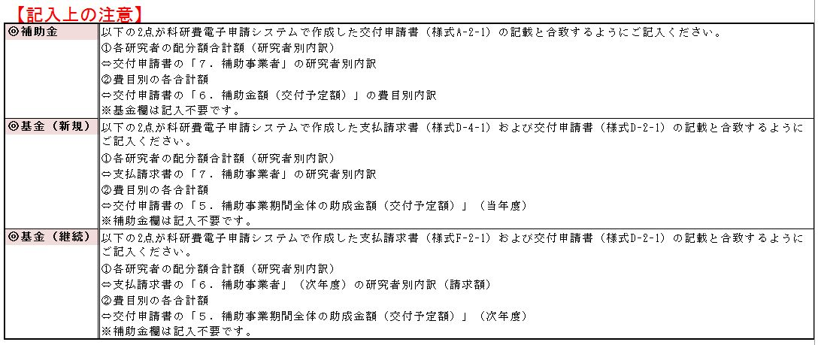
下記の該当部分をご確認いただけましたら、黄色枠線の本テキストボックスは削除いただき、（４）の表をご作成ください。
3 | 研究 分担者 | ○○大学 |  | 補助金 | 前期請求 |  |  |  |  | 0 | 0 | 0
 |  |  |  |  | 後期請求 |  |  |  |  | 0
 |  |  |  | 基 金 |  |  |  |  |  |  | 0 | 0
 |  |  |  | 合 計 |  | 0 | 0 | 0 | 0 | 0 | 0 | 0
4 | 研究 分担者 | ○○大学 |  | 補助金 | 前期請求 |  |  |  |  | 0 | 0 | 0
 |  |  |  |  | 後期請求 |  |  |  |  | 0
 |  |  |  | 基 金 |  |  |  |  |  |  | 0 | 0
 |  |  |  | 合 計 |  | 0 | 0 | 0 | 0 | 0 | 0 | 0
5 | 研究 分担者 | ○○大学 |  | 補助金 | 前期請求 |  |  |  |  | 0 | 0 | 0
 |  |  |  |  | 後期請求 |  |  |  |  | 0
 |  |  |  | 基 金 |  |  |  |  |  |  | 0 | 0
 |  |  |  | 合 計 |  | 0 | 0 | 0 | 0 | 0 | 0 | 0
6 | 研究 分担者 | ○○大学 |  | 補助金 | 前期請求 |  |  |  |  | 0 | 0 | 0
 |  |  |  |  | 後期請求 |  |  |  |  | 0
 |  |  |  | 基 金 |  |  |  |  |  |  | 0 | 0
 |  |  |  | 合 計 |  | 0 | 0 | 0 | 0 | 0 | 0 | 0
7 | 研究 分担者 | ○○大学 |  | 補助金 | 前期請求 |  |  |  |  | 0 | 0 | 0
 |  |  |  |  | 後期請求 |  |  |  |  | 0
 |  |  |  | 基 金 |  |  |  |  |  |  | 0 | 0
 |  |  |  | 合 計 |  | 0 | 0 | 0 | 0 | 0 | 0 | 0
8 | 研究 分担者 | ○○大学 |  | 補助金 | 前期請求 |  |  |  |  | 0 | 0 | 0
 |  |  |  |  | 後期請求 |  |  |  |  | 0
 |  |  |  | 基 金 |  |  |  |  |  |  | 0 | 0
 |  |  |  | 合 計 |  | 0 | 0 | 0 | 0 | 0 | 0 | 0
9 | 研究 分担者 | ○○大学 |  | 補助金 | 前期請求 |  |  |  |  | 0 | 0 | 0
 |  |  |  |  | 後期請求 |  |  |  |  | 0
 |  |  |  | 基 金 |  |  |  |  |  |  | 0 | 0
 |  |  |  | 合 計 |  | 0 | 0 | 0 | 0 | 0 | 0 | 0
10 | 研究 分担者 | ○○大学 |  | 補助金 | 前期請求 |  |  |  |  | 0 | 0 | 0
 |  |  |  |  | 後期請求 |  |  |  |  | 0
 |  |  |  | 基 金 |  |  |  |  |  |  | 0 | 0
 |  |  |  | 合 計 |  | 0 | 0 | 0 | 0 | 0 | 0 | 0
費目別合計 |  |  |  | 補助金 | 前期請求 | 0 | 0 | 0 | 0 |  | 0 | 0
 |  |  |  |  | 後期請求 | 0 | 0 | 0 | 0
 |  |  |  | 基 金 |  | 0 | 0 | 0 | 0 |  | 0 | 0
 |  |  |  | 合 計 |  | 0 | 0 | 0 | 0 |  | 0 | 0
※ 分担者が10名以上の場合は、画面左端の＋ボタンを押して行を追加してください。

補助金：特別推進研究
補助金：新学術領域研究（研究領域提案型） |  |  |  |  |  |  |  |  |  |  | 合計金額の確認 | 間接経費の確認
補助金：学術変革領域研究(A) |  |  |  |  |  |  |  |  |  |  | OK | OK
補助金：学術変革領域研究(B)
補助金：基盤研究(S)
補助金：基盤研究(A)
補助金：基盤研究(B)（繰越）
基金：基盤研究(B)
基金：基盤研究(C)
基金：挑戦的研究（開拓）
基金：挑戦的研究（萌芽）
補助金：若手研究(A)
基金：若手研究(B)
基金：若手研究
基金：研究活動スタート支援
補助金：奨励研究
補助金：特別研究員奨励費
基金：特別研究促進費
基金：国際共同研究加速基金（国際共同研究強化(A)）
基金：国際共同研究加速基金（国際共同研究強化(B)）

